Hoja1
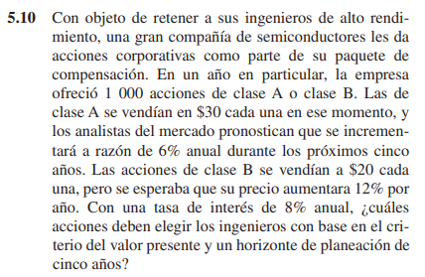

 |  |  |  | Análisis | Podemos evidenciar que para este problema es requerido el uso de un gradiente geométrico, por vende como primer paso debemos calcular el incremento dado para cada año para así sacar su valor presente y sumar cada valor obtenido por año con el fin de obtener el valor total de la inversión en cada proyecto

P de las acciones de A con un valor de $30 por cada acción
Con un incremento del 6%, obtenemos el gradiente geométrico de la plneación por los primeros 5 años
Acciones de A
 |  | Interés | 8%

Acciones de clase A
 | Incremento | Valor presente por año
1 | $ 30,000.00 | $ 27,777.78
2 | $ 31,800.00 | $ 27,263.37
3 | $ 33,708.00 | $ 26,758.50
4 | $ 35,730.48 | $ 26,262.97
5 | $ 37,874.31 | $ 25,776.62
Suma del valor presente total |  | $ 133,839.24

Acciones de B
P de las acciones de B con un valor de $20 por cada acción
Con un incremento del 12%, obtenemos el gradiente geométrico de la planeación por los primeros 5 años
 |  | Interés | 8%

Acciones de clase B
 | Incremento | Valor presente por año
1 | $ 20,000.00 | $ 18,518.52
2 | $ 22,400.00 | $ 19,204.39
3 | $ 25,088.00 | $ 19,915.66
4 | $ 28,098.56 | $ 20,653.28
5 | $ 31,470.39 | $ 21,418.22
Suma del valor presente total |  | $ 99,710.07

Comparando cada planeación podemos concluir que la mejor opción para los primeros 5 años es la clase A

Hoja2
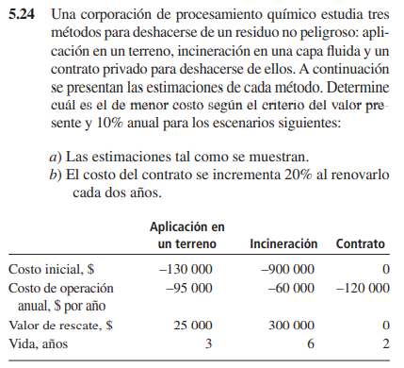

 |  |  |  |  |  | Análisis | Para los tres casos se deben tener en cuenta diversos factores con el fin de obtener el valor presente: Sumar el valor inicial, presentar una anualidad para cada costo de operación por cada año, además de la obtención de su valor presente junto al del rescate obtenido. Por último y solo en ciertos casos se debe calcular el valor presente del costo de vida dado para cada tiempo de vida en cada método (en este caso solo aplicable para el primer método).

 | Relacionando el costo/periodo con seis años obtenemos:

 | Costo | Costo por años de vida | Recuperación
 | -$ 130,000
 | -$ 95,000
 | -$ 95,000
 | -$ 95,000 | -$ 105,000
 | -$ 95,000
 | -$ 95,000
 | -$ 95,000 |  | $ 25,000
a) | Para la aplicación del terreno:

 | Aplicación del terreno
 |  | Costo | Costo por años de vida | Recuperación | Total
 | 0 | -$ 130,000 |  |  | -$ 130,000
 | 1 | -$ 95,000 |  |  | -$ 95,000
 | 2 | -$ 95,000 |  |  | -$ 95,000
 | 3 | -$ 95,000 | -$ 105,000 |  | -$ 200,000
 | 4 | -$ 95,000 |  |  | -$ 95,000
 | 5 | -$ 95,000 |  |  | -$ 95,000
 | 6 | -$ 95,000 |  | $ 25,000 | -$ 70,000
 |  | Costo total |  |  | -$ 608,526

 | Para la incineración
 | 0 | -$ 900,000
 | 1 | -$ 60,000
 | 2 | -$ 60,000
 | 3 | -$ 60,000
 | 4 | -$ 60,000
 | 5 | -$ 60,000
 | 6 | -$ 60,000 | $ 300,000
 | Incineración
 |  | Costo | Recuperación | Total
 | 0 | -$ 900,000 |  | -$ 900,000
 | 1 | -$ 60,000 |  | -$ 60,000
 | 2 | -$ 60,000 |  | -$ 60,000
 | 3 | -$ 60,000 |  | -$ 60,000
 | 4 | -$ 60,000 |  | -$ 60,000
 | 5 | -$ 60,000 |  | -$ 60,000
 | 6 | -$ 60,000 | $ 300,000 | $ 240,000
 | Costo total |  |  | -$ 991,973

 | Para el contrato
Costo contrato privado

 | Contrato privado
 | 1 | -$ 120,000
 | 2 | -$ 120,000
 | 3 | -$ 120,000
 | 4 | -$ 120,000
 | 5 | -$ 120,000
 | 6 | -$ 120,000
 | Costo | -$ 522,631

RTA/ | En conclusión tenemos como mejor opción la selección de un contrato privado

b) | Con el incremento del 20% cada dos años obtenemos:
 |  |  |  |  |  |  | En este problema se debe realizar un incremento, por lo cual este se calcula anteriormente de acuerdo al periodo en el cual se encuentre además de su intervalo de crecimiento (2 años).

Contrato privado con incremento 20%
 | Contrato privado 20%
 | 1 | -$ 120,000
 | 2 | -$ 120,000
 | 3 | -$ 144,000
 | 4 | -$ 144,000
 | 5 | -$ 172,800
 | 6 | -$ 172,800
 | Costo 6 años | -$ 619,644

 | Por ende concluimos que en este caso la mejor opción es seleccionar la aplicación en un terreno

Hoja3
 |  |  | Análisis | Podemos encontrar que los cosotos se deben verificar de dos formas: por anualidad y por valor periódico, para ambos casos se calculan su pago de acuerdo al intervalo que se requiera y posteriormente se divide sobre el interés para obtener el costo capitalizado.

Diagrama de flujo de caja Monumento
 | 1 | -$ 1,000
 | 2 | -$ 1,000
 | 3 | -$ 1,000
 | 4 | -$ 1,000 | -$ 5,000
 | 5 | -$ 1,000
 | 6 | -$ 1,000
 | 7 | -$ 1,000
 | 8 | -$ 1,000 | -$ 5,000

 |  |  | 1 | -$ 1,000
 |  |  | 2 | -$ 1,000
 |  |  | 3 | -$ 1,000
Desembolsos anuales | -$ 1,000 |  | 4 | -$ 1,000 | -$ 5,000
 |  |  | 5 | -$ 1,000
 |  |  | 6 | -$ 1,000
Conversión desembolsos 5 años a anuales | -$ 1,077 |  | 7 | -$ 1,000
 |  |  | 8 | -$ 1,000 | -$ 5,000

$$CC=\frac{A}{i}$$
 | Aplicando la fórmula de CC obtenemos

 | -$ 20,774 | Costo de mantenimiento

